Portada

Prestaciones de la
Seguridad Social
Enero - Diciembre 2021

Índice
Índice

Prestaciones
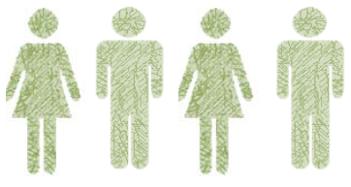

Número total de Prestaciones
472,015

Primer Progenitor | 224,713
Segundo Progenitor | 247,302

Procesos por CC.AA
PRESTACIÓN DE NACIMIENTO Y CUIDADO DE MENOR (1)
ENERO-DICIEMBRE 2021 (2)
NUMERO DE PROCESOS POR CC.AA

Andalucía | 86,910
Aragón | 14,336
Asturias | 6,883
Baleares | 13,348
Canarias | 16,127
Cantabria | 4,927
Castilla y León | 19,830
Castilla-La Mancha | 20,414
Cataluña | 84,074
Extremadura | 10,342
Galicia | 21,963
Madrid | 70,399
Murcia | 18,562
Navarra | 7,471
La Rioja | 3,871
Com. Valenciana | 49,357
País Vasco | 21,880
Ceuta | 467
Melilla | 854

 | 472,015

 | TOTAL | 472,015

(1) Solo prestaciones reconocidas por el INSS sin ISM.
(2) Número de expedientes estimados, no se recoge el número de perceptores ya que al poder fraccionar los periodos de disfrute de la prestación el número de perceptores se incrementa cada vez que la misma prestación se reactiva.

Excedencias
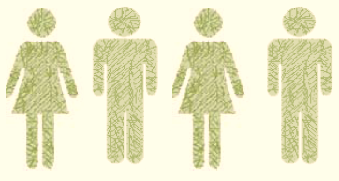

Número total de Excedencias
47,955

Mujeres | 35,696
Hombres | 12,259

Excedencias por CC.AA
EXCEDENCIAS POR CUIDADO FAMILIAR DADAS DE ALTA

NUMERO DE EXCEDENCIAS POR CC.AA

 | Andalucía | 5,331
 | Aragón | 1,897
 | Asturias | 567
 | Baleares | 1,277
 | Canarias | 746
 | Cantabria | 382
 | CASTILLA-LEÓN | 2,604
 | CAST.-LA MANCHA | 1,918
 | CATALUÑA | 7,101
 | C. VALENCIANA | 4,543
 | EXTREMADURA | 569
 | GALICIA | 1,337
 | C. DE MADRID | 9,639
 | R. DE MURCIA | 1,964
 | NAVARRA | 1,973
 | PAÍS VASCO | 5,607
 | LA RIOJA | 449
 | CEUTA | 27
 | MELILLA | 24

COMPARACIÓN 2020/2021 (Enero -Diciembre)

Mujeres Hombres Total
 | 47,706
 | 35,696
 | 7,017
 | 12,259
 | 54,723
 | 47,955

 |  | 47,706
 |  | 35,696

 |  | 7,017
 |  | 12,259

 |  | 54,723
 |  | 47,955

